FORMATO GQ-016
PROPUESTA DE MEJORA | PROPUESTA DE MEJORA O INNOVACIÓN |  |  |  | REGISTRO
 |  |  |  |  | COPIA CONTROLADA
 |  |  |  |  | COD GQ-016-R | VERSION 0,5
 |  |  |  |  | FECHA 18-mar-21 | PAGINA 1 DE 1

Nombre de la propuesta: | DILIGENCIAMIENTO ENCUESTA "ENTRE TODOS NOS CUIDAMOS"
Nombre de la persona o equipo que genera la PM: | DANIELA CORREA MESA

SITUACIÓN INICIAL |  |  | SITUACIÓN FINAL
El formulario "entre todos nos cuidamos" solicita diligenciar varios campos que pueden ser obviados, ya que no cambian y se pueden extraer a traves de una base de datos que este formulada con (el genero, el tipo de documento, el nombre completo, la ciudad y el proyecto que se pertenece y celular). Asi agilizaria solo llenando el número de cedula y las 9 preguntas |  |  | Se eliminan los campos de Genero, Tipo de documento, Nombre Completo, Ciudad, Proyecto al que pertenece y Telefono de Contacto. Donde se diligencia solo el # de cedula con las 9 preguntas. Con el número de cédula se pueden extraer los campos anteriormente mencionados y este permita un agil diligenciamiento, y que este no se vuelva tan extenso y repetitivo en el momento de llenarlo. Por medio de una plantilla se excel se complementa la información suprimida en el formulario

FOTO O DIBUJO INICIAL |  |  | FOTO O DIBUJO FINAL
 |  |  | 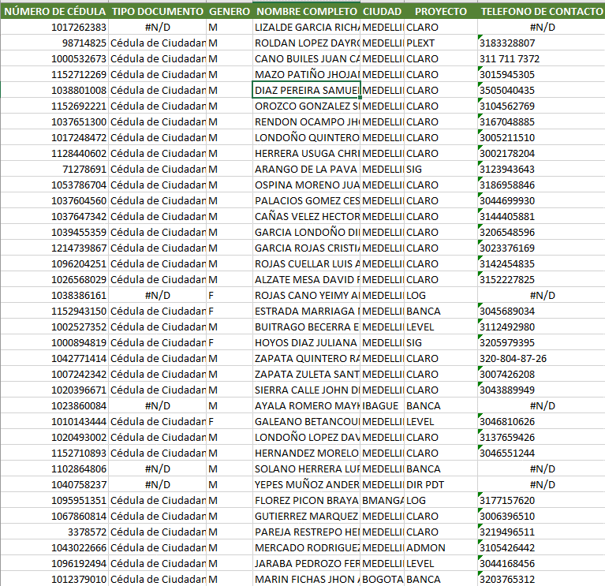

Objetivo: | Minimizar los campos que tiene el formulario de la encuesta "entre todos nos cuidamos"
Alcance: | Toda la compañía
Requerimientos: | El área de SST deberá eliminar los campos que se solicitan y por medio del excel se complementaria la información que hoy en día solicitan

Elaborado por: Coordinadora Sistemas Integrados de Gestión Natalia Lopez Marin |  | Revisado por: Dirección de I+D Marlon Alberto Henandez Arboleda |  | Aprobado por: Director de procesos Walter Jimenez

